概要１
 |  |  | 平成30(2018)年１月分結果の概要

１ 賃金の動き

 | 1月の１人平均現金給与総額は，規模５人以上で 25万3946円，前年同月比 2.7％減(規模30人以上で
 | 28 万 6680 円，3.7％ 増 ) となりました。
 | このうち，きまって支給する給与は23万8047円，前年同月比1.3％減（規模30人以上で26万7059円，3.9％増)
 | となり，特別に支払われた給与は1万5899円，前年同月比19.7％減 （規模30人以上で1万9621円，3.2％増）となりました。

 | 実質賃金指数では，現金給与総額は規模５人以上で前年同月比4.0％減 (規模30人以上で2.3％増）となりました。
 | このうち，きまって支給する給与は規模５人以上で前年同月比2.7％減 （規模30人以上で2.4％増）となりました。

 |  |  |  | 第１表 賃 金 －調査産業計(パート労働者を含む)－
 | １人平均月間 |  |  |  | 規模５人以上 |  |  |  | 規模30人以上
 |  |  |  |  | 当月値 | 対前月比(%) | 対前年同月比(%) |  | 当月値 | 対前月比(%) | 対前年同月比(%)
 | 現金給与総額 |  |  | 実数（円） | 253,946 | △ 46.5 |  | △ 2.7 | 286,680 | △ 48.4 |  | 3.7
 |  |  |  | 名目賃金指数 | 87.3 |  |  |  | 92.1
 |  | きまって支給する給与 |  | 実数（円） | 238,047 | 0.9 |  | △ 1.3 | 267,059 | 1.3 |  | 3.9
 |  |  |  | 名目賃金指数 | 97.3 |  |  |  | 103.5
 |  |  | 所定内給与 | 実数（円） | 222,443 | － | ※ | △ 0.9 | 244,506 | － | ※ | 3.5
 |  |  | 超過労働給与 | 実数（円） | 15,604 | － | ※ | △ 6.4 | 22,553 | － | ※ | 7.6
 |  | 特別に支払われた給与 |  | 実数（円） | 15,899 | － | ※ | △ 19.7 | 19,621 | － | ※ | 3.2
 | 現金給与総額 |  |  | 実質賃金指数 | 85.7 | △ 46.7 |  | △ 4.0 | 90.4 | △ 48.6 |  | 2.3
 |  | きまって支給する給与 |  | 実質賃金指数 | 95.5 | 0.5 |  | △ 2.7 | 101.6 | 0.9 |  | 2.4
 | ※の箇所は，実数による増減率,その他の箇所は指数による増減率を掲載していますので利用にあたっては注意が必要です。
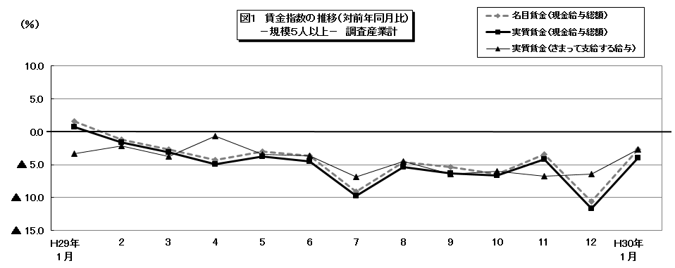

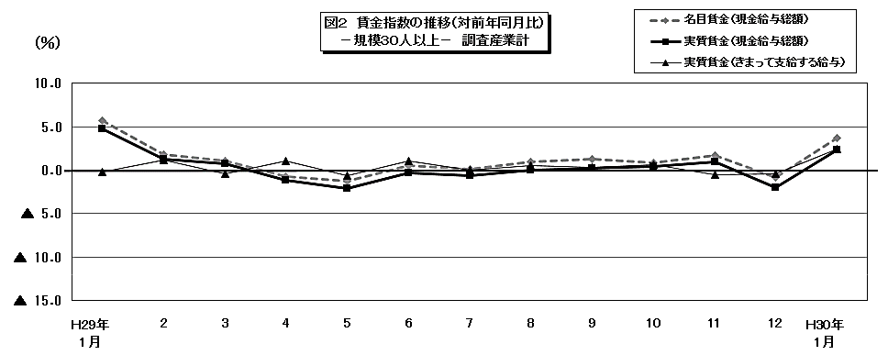

 |  |  |  |  |  |  |  |  |  |  |  |  |  |  |  |  |  |  |  |  | 104.8

 |  |  |  |  |  |  |  |  |  |  |  |  | 86.4 | 80.3 | 170.1 | 104.1 | 82.7 | 85.1 | 86 | 92.8 | 202.4

概要2
２ 労働時間の動き

 | 1月の総実労働時間は，規模５人以上で136.9時間，前年同月比1.0％減（規模30人以上で143.5時間，
 | 2.1％増) となりました。
 | このうち，所定内労働時間は127.6時間，前年同月比 0.5％減（規模30人以上で 131.8時間，2.4％増）となりました。
 | 所定外労働時間は 9.3時間，前年同月比 6.0％減（規模30人以上で 11.7時間，2.5％減）となりました。
 | また，製造業の所定外労働時間は13.4時間，前年同月比13.5％減（規模30人以上で 15.6時間，9.3％減）となりました。

 |  |  |  | 第２表 労働時間 －調査産業計(パート労働者を含む)－

 |  | １人平均月間 |  |  | 規模５人以上 |  |  | 規模30人以上
 |  |  |  |  | 当月値 | 対前月比(%) | 対前年同月比(%) | 当月値 | 対前月比(%) | 対前年同月比(%)
 |  | 総実労働時間 |  | 実数（時間） | 136.9 | △ 4.9 | △ 1.0 | 143.5 | △ 4.1 | 2.1
 |  |  |  | 指 数 | 91.5 |  |  | 96.4
 |  |  | 所定内労働時間 | 実数（時間） | 127.6 | △ 4.5 | △ 0.5 | 131.8 | △ 3.8 | 2.4
 |  |  |  | 指 数 | 92.5 |  |  | 96.7
 |  |  | 所定外労働時間 | 実数（時間） | 9.3 | △ 8.8 | △ 6.0 | 11.7 | △ 7.9 | △ 2.5
 |  |  |  | 指 数 | 79.5 |  |  | 92.1
 |  | 出 勤 日 数 |  | （日） | 17.9 | △ 0.9 | △ 0.1 | 18.1 | △ 0.8 | 0.3
 |  | 注）出勤日数の前月比及び前年同月比欄は，それぞれ前月差，前年同月差。
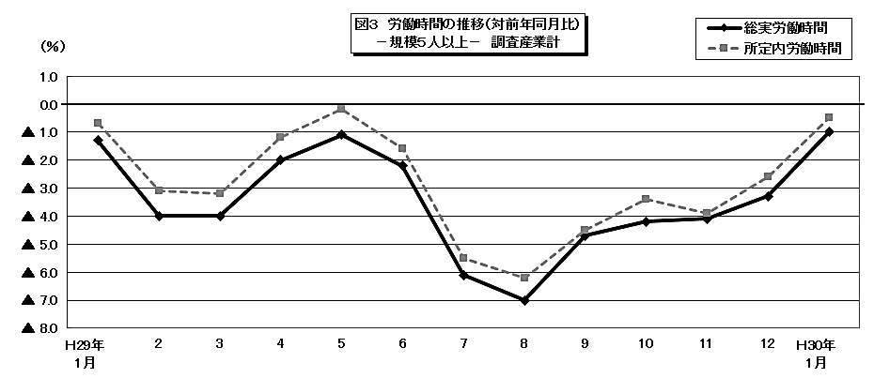

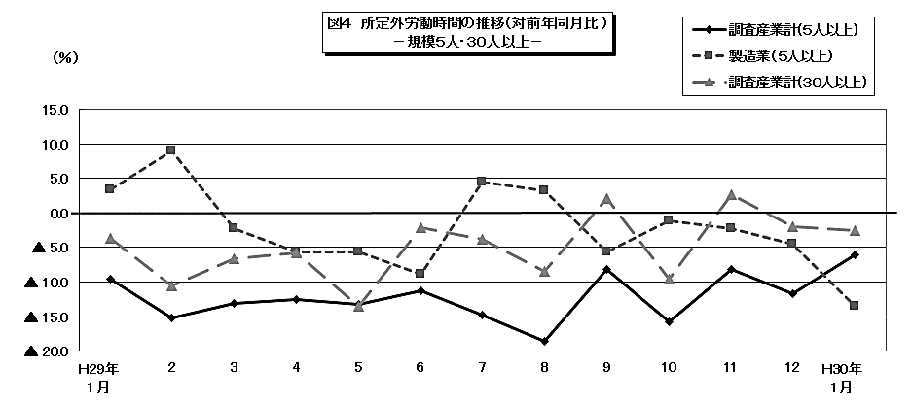

 |  |  |  |  |  |  |  |  |  |  |  |  |  |  |  |  |  |  | 104.8

 |  |  |  |  |  |  |  |  |  |  | 86.4 | 80.3 | 170.1 | 104.1 | 82.7 | 85.1 | 86 | 92.8 | 202.4

概要3
３ 雇用の動き

 | 1月の常用労働者数(推計)は，規模５人以上で 81万748人，前年同月比0.2％減（規模30人以上で
 | 44万4839人，1.1％減 ）となりました。
 | このうち，一般労働者は56万2685人（規模30人以上で33万6488人），パートタイム労働者は24万8063人
 | （規模30人以上で10万8351人）となり，パートタイム労働者比率は30.6％（規模30人以上で24.4％）となりました。
 | また，製造業の常用労働者数は9万7559人，前年同月比 0.1％増 （規模30人以上で7万4458人，前年同月比
 | 2.7％増）となりました。
 | 入職率・離職率では，入職率は1.31％，前年同月差 0.21ポイント減，離職率では 1.53％，前年同月差 0.33ポイント減
 | となりました。

 |  |  |  | 第３表 雇 用 －調査産業計(パート労働者を含む)－

 |  |  |  |  | 規模５人以上 |  |  | 規模30人以上
 |  | 月末 |  |  | 当月値 | 対前月比(%) | 対前年同月比(%) | 当月値 | 対前月比(%) | 対前年同月比(%)
 |  | 常 用 労 働 者 数 |  | （人） | 810,748 | △ 0.6 | △ 0.2 | 444,839 | 0.2 | △ 1.1
 |  |  |  | 雇用指数 | 99.8 |  |  | 97.2
 |  | パートタイム労働者比率 |  | （％） | 30.6 | △ 2.8 | 1.3 | 24.4 | △ 0.7 | △ 1.5
 |  | 労 働 | 入職率 | （％） | 1.31 | △ 0.18 | △ 0.21 | 1.54 | 0.35 | △ 0.29
 |  | 異動率 | 離職率 | （％） | 1.53 | △ 0.38 | △ 0.33 | 1.20 | △ 1.03 | △ 0.52
 |  | 注） 入職率・離職率及びパートタイム労働者比率の前月比及び前年同月比欄は，それぞれ前月差，前年同月差。
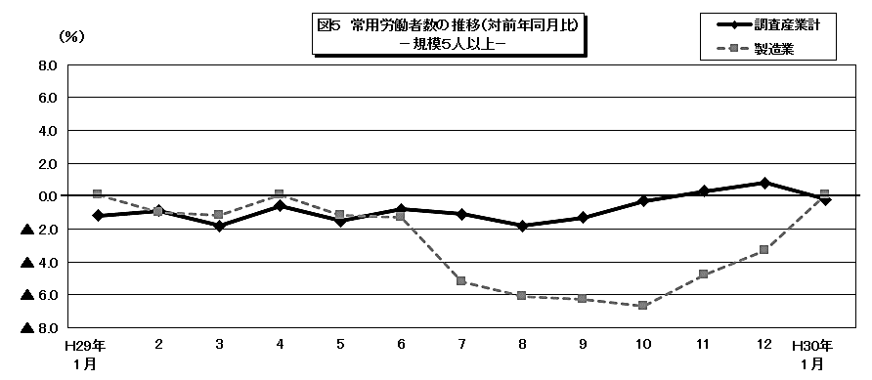

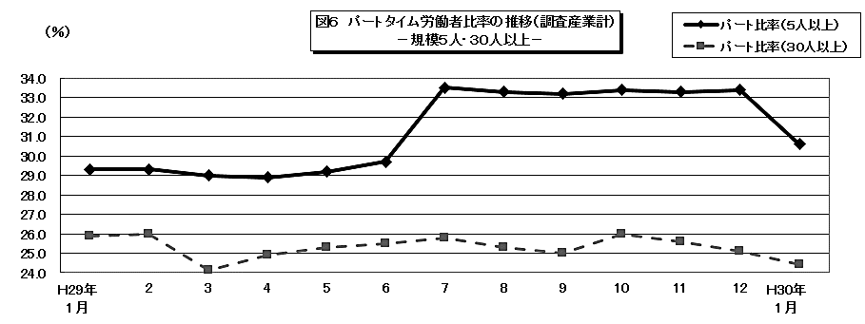

 |  |  |  |  |  |  |  |  |  |  |  |  |  |  |  |  |  |  | 104.8

 |  |  |  |  |  |  |  |  |  |  | 86.4 | 80.3 | 170.1 | 104.1 | 82.7 | 85.1 | 86 | 92.8 | 202.4

